Sheet1
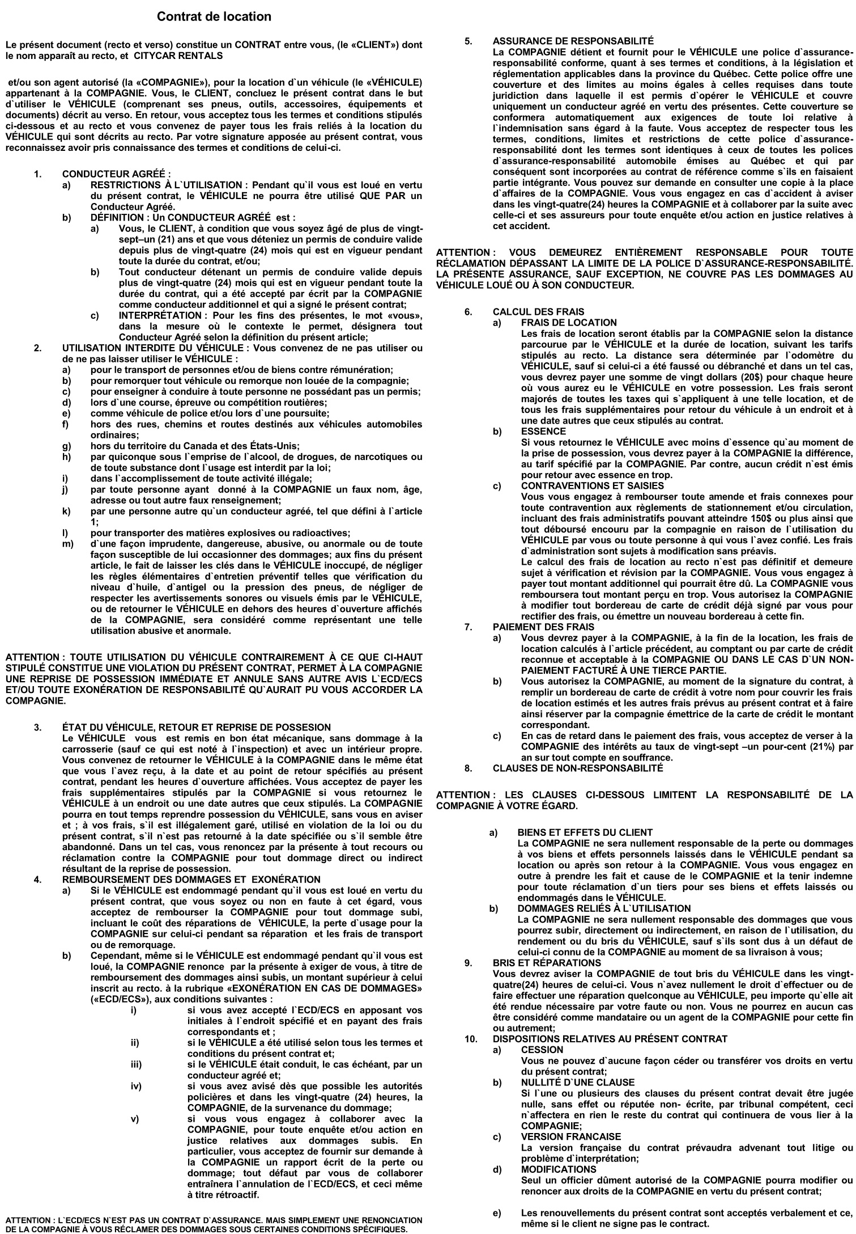
 |  |  | 514-833-2489
 |  |  | FULL NAME:
5755, boul. Métropolitain Est, Saint-Léonard, H1P 1X3 |  |  | ADRESS:
ADD DRIVER: |  |  | POSTAL CODE:
ADRESS: |  |  | LICENSE NUMBER: G4205-280191-07 |  |  |  | Exp:
GENERAL INFORMATION
DATE | MAKE,MODEL | HOME PHONE # |  |  | CHECKED OUT BY |  | INVOICE

ODOMETER | PLATE | CELL PHONE # |  |  | DUE BACK | KM IN | KM INCLUDED

EXONERATION EN CAS DE DOMMAGES (ECD) - LOSS DAMAGE WAIVER (LDW)
Moyennant le paiement de In consideration of payment of
$_____________________________________$
 | Par jour – Per day
La signature du client limite la responsabilité du locataire pour les dommages et le vol du
véhicule loué au montant de:
By customers` signature customer`s liability for damages and theft
to the rented vehicle is:
$______________350______________________$ + tx | 5000 ______________$
Et ce par événement indépendamment de la responsabilité.
Per occurrence regardless of fault. |  |  |  | PRICE | DAYS | INS | TOTAL
L`exonération en cas de dommages s`applique que si tous les termes et conditions stipulés au contrat
sont respectés. Le client sera tenu responsable pour les dommages au véhicule; (1) si ce dommage est |  |  |  | 1 | 1 | 1 | $2.00
causé par collision avec tout objet à cause du dégagement insuffisant (hauteur ou largeur); (2) si
la perte ou les dommages ne sont pas rapportés au bureau de CITYCAR RENTALS et à la police dans les |  |  |  | 0 | 0 | 0 | $-
24 heures suivant l`événement.
Loss damage waiver applies only if all conditions stipulated on the present contract are respected. |  |  |  | 0 | 0 | 0 | $-
Customer shall be liable for all loss or damage; (1) if damage is caused by a collision with any
object because of insufficient clearance (height or width); (2) loss or damage is not reported to |  |  |  | 0 | 0 | 0 | $-
CITYCAR RENTALS and the Police within 24 hours.
Je m`engage à payer et j`autorise CITYCAR RENTALS à traiter tout bordereau de carte de crédit applicable
pour dépôts ou avance et pour tout frais encourus incluant dommages au véhicule et incluant les
contraventions de stationnement. Le locataire ou signataire du présent contrat certifie qu`il est |  |  |  | *Interdit aux Etats-Unis / Not allowed in the USA*
titulaire du permis de conduire valide de la classe appropriée pour la conduite du ou des véhicules
décrits au contrat et il s`engage à s`assurer que toute personne appelée à conduire ce ou ces |  |  |  | ** Recu d'essence obligatoire au retour**
véhicules est elle-même titulaire d`un permis de conduire de la classe appropriée. Je m`engage à |  |  |  | ** Last gas receipt mandatory upon return**
respecter les conditions stipulées au resto de ce présent contrat de location. Le détenteur de la carte |  |  |  | Les charges ci-dessus m'ont été expliquées.
de crédit assume les responsabilités de paiements pour les conducteurs additionnels. Les véhicules |  |  |  | The above charges were explained to me.
qui sont laissés à la succursale après l`heure de fermeture seront la responsabilité du locataire
jusqu`à l`heure d`ouverture du prochain jour d`affaires. Sujet à une vérification finale. Je consens à |  |  |  | J'accepte toutes les conditions de la présente location
la cueillette à la politique de CITYCAR RENTALS en matière de protection à la vie privée.
 | x
I agree to pay and i authorize CITYCAR RENTALS to process any applicable credits card voucher for |  |  |  | dont ma pleine responsabilité de tous les frais encourus
advance deposits and all charges incurred including damages to the vehicle and including parking
tickets. The renter or signee of the present contract certifies that he is the holder of a valid driver`s |  |  |  | non couverts par mon assureur. J'autorise par la
permit in the appropriate class for the driving of vehicle(s) as described on the contract and is
responsible that all persons driving said vehicle(s) are in possession of a properly classes driver`s |  |  |  | présente mon assureur d'effectuer tout paiement
permit. I agree to be bound by the terms and conditions of both sides of this rental agreement. Card
member assumes full responsibilities for payment concerning additionnal drivers. Rented vehicles |  |  |  | complet ou partiel en regard de la présente location à
dropped off after closing time will be the responsibility of the renter until check-in time the next
business day. Subject to final audit. I consent to the collection use and disclosure of my personal |  |  |  | CITYCAR RENTALS.
information in keeping withCITYCAR RENTALS`s privacy policy. I recognise having had access to the
relevant privacy policy document.
AUTRES CHARGES/VENTES ADDITIONNELLES
Récuperation Gestion Pneu: 3.86$ / Day |  |  | $3.86 | X
Frais Immatriculation : 2.98$ / Day |  |  | $2.98
Réduction des gaz a effet de serre : 1,25$ /Day |  |  | $1.25 | TPS:811794528 RT0001 TVQ:1223013844 TQ0001
 |  |  |  |  | SUB-TOTAL | $10.09
TOTAL |  |  | $8.09 |  | TPS/GST: | $0.50
Signature du client: |  |  | AUTHORIZED BY |  | TVQ/PST: | $1.01
 |  |  | Conducteur supplémentaire: |  | TOTAL: |  | $11.60

